Biyokimya
Numune Adı | CAT (U/L) | SOD (U/ml) | NOT
1-1A | 91.05 | 267.8 |  | Kullanılan cihaz: Mindray marka BS300 model tam otomatik biyokimya cihazı
1-2A | 243.98 | 278 | hemolizli | SOD: Super Oxıde Dismutase
1-3A | 137.1 | 241.1 | hemolizli | CAT: Catalase
1-4A | 48 | 252.2 |  | MDA: Malondialdehit
1-5A | 7298 | 617.8 | yüksek hemolizli
1-6A | 7351 | 609.2 | yüksek hemolizli
1-7A | 7090 | 600.8 | yüksek hemolizli
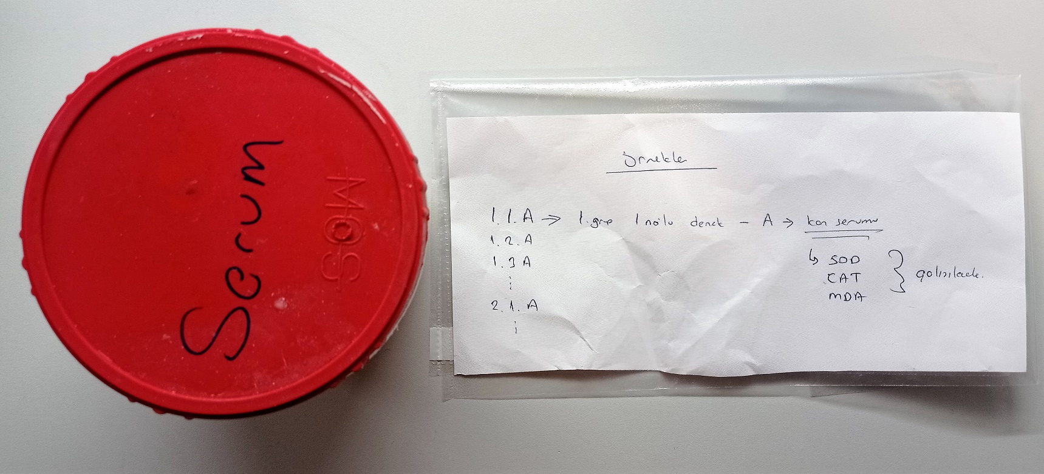
1-8A | 7092 | 610 | yüksek hemolizli
2-1A | 294.1 | 334.3 | hemolizli
2-2A | 256.1 | 194.8 | hemolizli
2-3A | 65.84 | 284.2
2-4A | 66.42 | 210.4
2-5A | 79.26 | 101.5
2-6A | 87.33 | 107
2-7A | 85.79 | 151
2-8A | 60.96 | 113.4
2-9A | 92.41 | 142.1
2-10A | 109.9 | 150.7 | hemolizli
3-1A | 223.1 | 253.9 | hemolizli
3-2A | 320.9 | 247.3 | hemolizli
3-3A | 175.6 | 181.7 | hemolizli
3-4A | 173.3 | 145 | hemolizli
3-5A | 199.5 | 169.7 | hemolizli
3-6A | 49.11 | 170.6
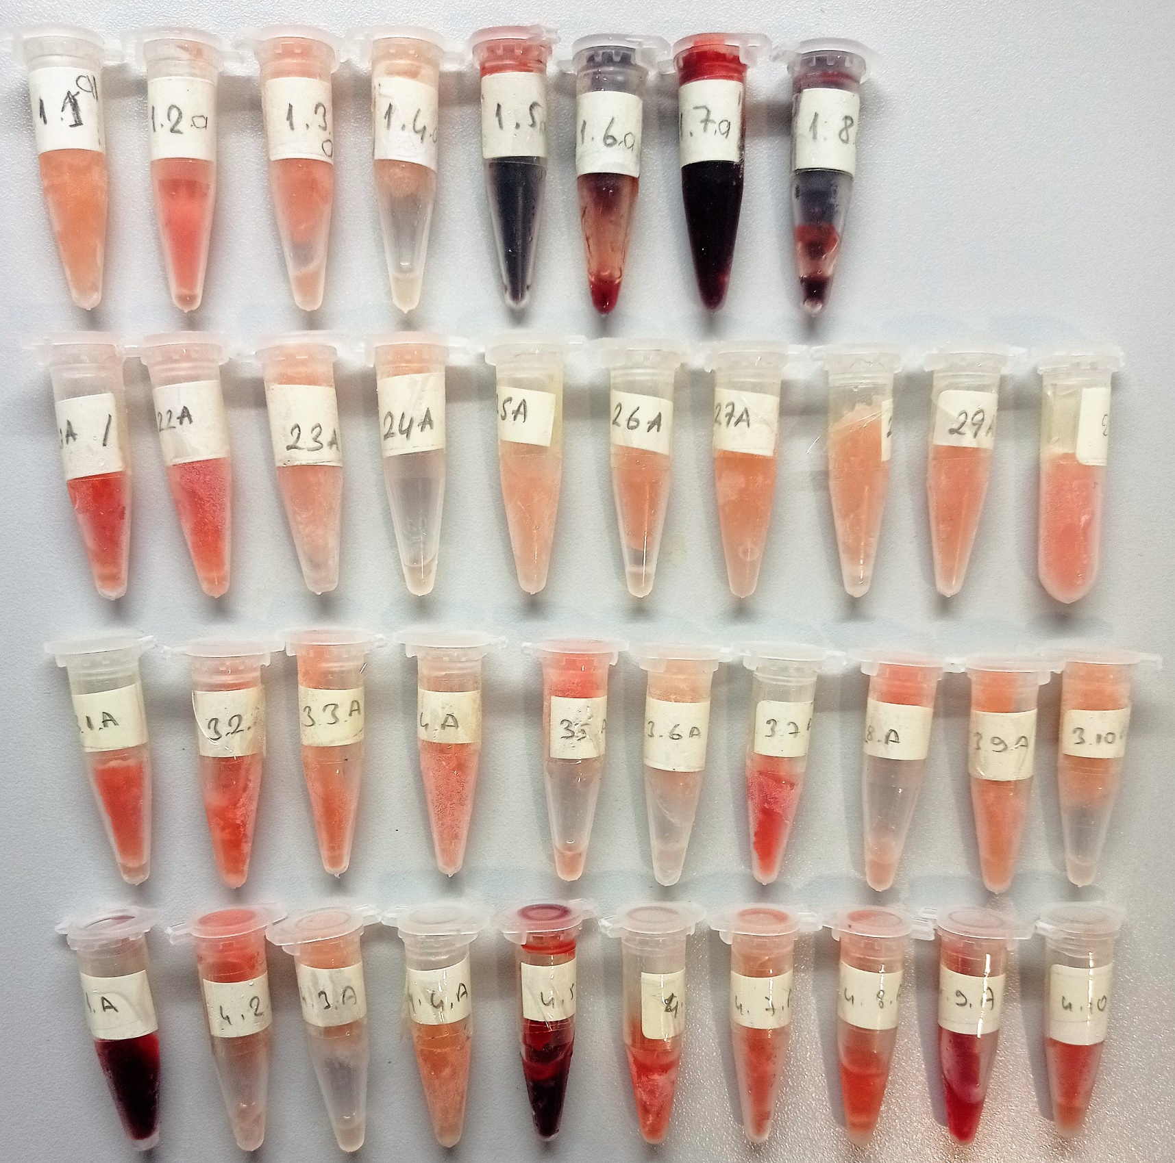
3-7A | 391.4 | 204.8 | hemolizli
3-8A | 165.8 | 164.4 | hemolizli
3-9A | 143.4 | 285.8 | hemolizli
3-10A | 97.15 | 164.9
4-1A | 6087 | 431.6 | yüksek hemolizli
4-2A | 251.3 | 268.5 | hemolizli
4-3A | 88.99 | 211.7
4-4A | 153.3 | 215.7 | hemolizli
4-5A | 6853 | 467.1 | yüksek hemolizli
4-6A | 381.6 | 289.7 | hemolizli
4-7A | 283.9 | 272.7 | hemolizli
4-8A | 273.2 | 231.5 | hemolizli
4-9A | 1380 | 375.1 | yüksek hemolizli
4-10A | 254.6 | 223 | hemolizli

MDA
MDA
2.481 | 100
1.673 | 50
0.994 | 25
0.513 | 12.5
0.288 | 6.25
0.122 | 3.125
0 | 0

 | absorbans | abs-blank | expected | result
std1 | 2.511 | 2.481 | 100 | 99.11157344
std2 | 1.703 | 1.673 | 50 | 52.40258016
std3 | 1.024 | 0.994 | 25 | 24.29762944
std4 | 0.543 | 0.513 | 12.5 | 10.54810976
std5 | 0.318 | 0.288 | 6.25 | 5.87012576
std6 | 0.152 | 0.122 | 3.125 | 3.13537536
blank | 0.03 | 0 | 0 | 1.5134

 |  |  |  |  | concentratıon (mmol/L)

Numune | absorbans | abs-blank | result
1-1A | 2.041 | 2.011 | 70.18792384
1-2A | 0.453 | 0.423 | 8.54278016
1-3A | 0.459 | 0.429 | 8.67090464
1-4A | 0.263 | 0.233 | 4.89663456
1-5A | 3.179 | 3.149 | 148.61251104
1-6A | 3.196 | 3.166 | 150.00082624
1-7A | 3.145 | 3.115 | 145.855024
1-8A | 3.268 | 3.238 | 155.95149376
2-1A | 0.36 | 0.33 | 6.658496
2-2A | 0.577 | 0.547 | 11.35222336
2-3A | 0.163 | 0.133 | 3.29777056
2-4A | 0.22 | 0.19 | 4.182064
2-5A | 0.401 | 0.371 | 7.46566464
2-6A | 0.365 | 0.335 | 6.754944
2-7A | 0.329 | 0.299 | 6.07283904
2-8A | 0.689 | 0.659 | 14.18159424
2-9A | 0.631 | 0.601 | 12.68180704
2-10A | 0.272 | 0.242 | 5.05136256
3-1A | 0.375 | 0.345 | 6.949496
3-2A | 0.459 | 0.429 | 8.67090464
3-3A | 0.403 | 0.373 | 7.50598816
3-4A | 0.414 | 0.384 | 7.72934624
3-5A | 0.507 | 0.477 | 9.72451616
3-6A | 0.251 | 0.221 | 4.69311264
3-7A | 0.623 | 0.593 | 12.48076896
3-8A | 0.458 | 0.428 | 8.64949536
3-9A | 0.282 | 0.252 | 5.22538016
3-10A | 0.308 | 0.278 | 5.68815936
4-1A | 3.178 | 3.148 | 148.53104416
4-2A | 0.669 | 0.639 | 13.65603584
4-3A | 1.308 | 1.278 | 34.81439936
4-4A | 0.693 | 0.663 | 14.28776576
4-5A | 3.26 | 3.23 | 155.284656
4-6A | 0.656 | 0.626 | 13.31915904
4-7A | 0.591 | 0.561 | 11.69074784
4-8A | 0.579 | 0.549 | 11.40031904
4-9A | 1.896 | 1.866 | 62.24916224
4-10A | 0.524 | 0.494 | 10.10986944

